Foglio1
Foto | referenza | Nome | descrizione | quadranti | quantità disponibili | codice a barre | Prezzo listino | nuove disponibilità
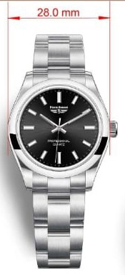 | 9240 | Professional lady | orologio donna acciaio con bracciale mm. 28 | nero, blu, turchese, rosso, rosa | 160 | 8012937924016 | 229.00 € | 15 aprile 2023 100pezzi
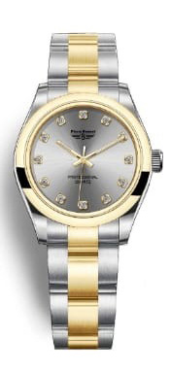 | 9240 | Professional lady | orologio donna bicolore con bracciale mm. 28 | silver, champagne, nero con pietre | 40 | 8012937924023 | 229.00 € | 15 aprile 2023100 pezzi
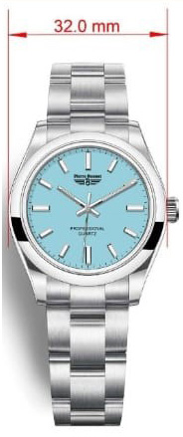 | 9241 | Professional lady/boy | orologio donna/ragazzo acciaio mm. 32 | turchese, blu, rosa, rosso | 120 | 8012937924115 | 229.00 € | 15 aprile 2023 100 pezzi
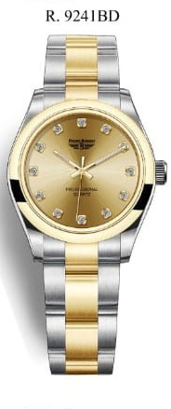 | 9241 | Professional lady/boy | orologio donna/ragazzo bicolore mm. 32 | silver, champagne, nero con pietre | 40 | 8012937924122 | 229.00 € | 15 aprile 2023 100 pezzi
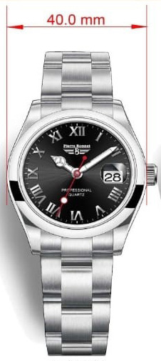 | 9242 | Professional uomo | orologio uomo acciaio con data loop mm. 40 | nero con arabi, bianco con arabi blu, blu con arabi, silver con arabi verdi | 190 | 8012937924214 | 249.00 € | 15 aprile 2023 100 pezzi
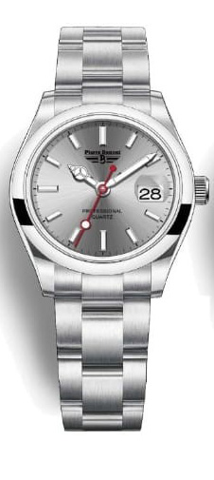 | 9242 | Professional uomo | orologio uomo acciaio con data loop mm. 40 | silver con index, nero con index | 50 | 8012937924214 | 249.00 € | 15 aprile 2023 100 pezzi
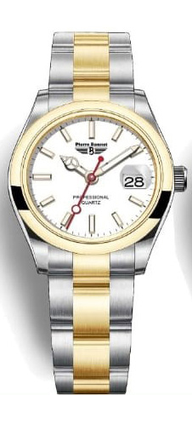 | 9242 | Professional uomo | orologio uomo bicolore con data loop mm. 40 | bianco con index, champagne con index | 40 | 8012937924221 | 249.00 € | 15 aprile 2023 100 pezzi
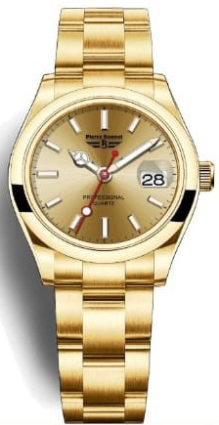 | 9242 | Professional uomo | orologio uomo dorato con data loop mm. 40 | silver con index, champagne con index | 40 | 8012937924238 | 249.00 € | 15 aprile 2023 100 pezzi
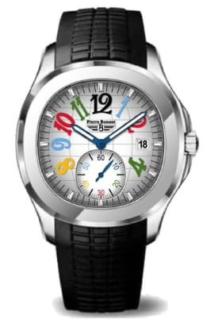 | 9243 | Big time uomo | orologio uomo acciaio di forma con data e piccoli secondi con cinturino in silicone di prima scelta mm. 41 | bianco, blu, nero con numeri arabi stilizzati di vari colori | 140 | 8012937924313 | 349.00 € | 15 aprile 2023 300 pezzi
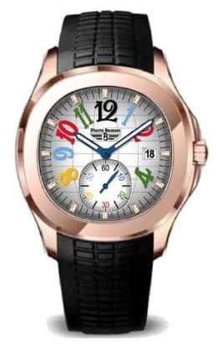 | 9243 | Big time uomo | orologio uomo dorato di forma con data e piccoli secondi con cinturino in silicone di prima scelta mm. 41 | bianco con numeri arabi stilizzati di vari colori | 35 | 8012937924320 | 349.00 € | 15 aprile 2023 300 pezzi
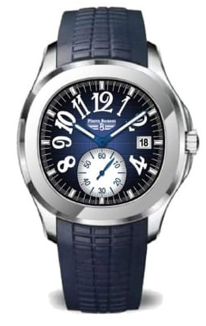 | 9243 | Big time uomo | orologio uomo acciaio di forma con data e piccoli secondi con cinturino in silicone di prima scelta mm. 41 | blu, nero con ore arabe stilizzate bianche | 230 | 8012937924313 | 349.00 € | 15 aprile 2023 300 pezzi
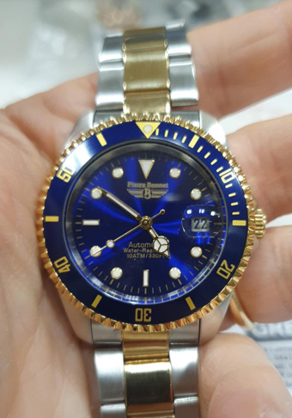 | 6591 | Master time | orologio uomo bicolore con bracciale con data loop mm. 39. Movimento automatico Miyota 8215. Ghiera girevole unidirezionale. Water resistant 10 ATM | blu elettrico | 80 | 8012937659116 | 399.00 € | 15 aprile 2023 920 pezzi
 |  |  |  | Totale quantità | 1165

